F02.CFG-Paths
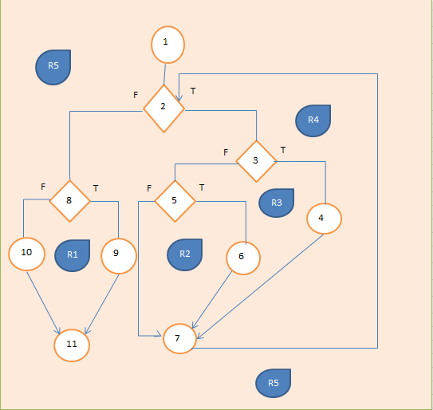
 |  |  | VVSS, Info Romana, 2024-2025

 | F02. cautarea filmelor care au un anumit regizor (sau parti din numele regizorului).

 | F02. Covered source code |  |  | F02. Control Flow Graph (CFG) | F02. Cyclomatic Complexity (CC)
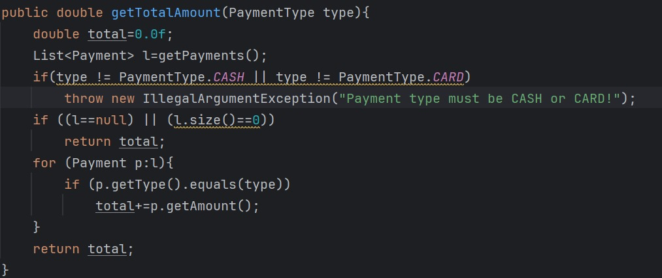
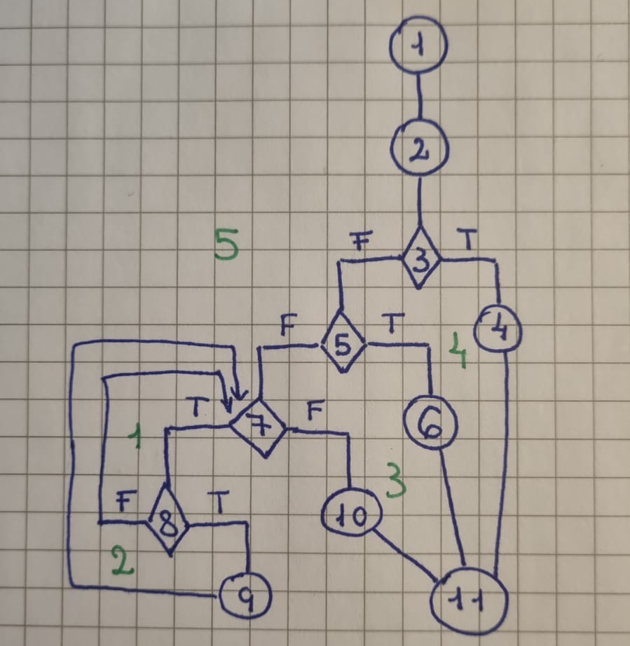
 | Line No. | Source code |  | Se va insera CFG asociat codului sursa testat (poza, diagrama, etc.). | CC1 = No. of regions = |  | 5
1 | Req02_L01 | … |  |  | CC2 = Edges - Nodes + 2 = |  | 14 - 11 +2
2 | Req02_L02 | … |  | <Req02 CFG > | CC3 = No. of Conditions + 1 = |  | 4 + 1
3 | Req02_L03 | …
4 | ... | …
5 | .. | … |  |  | F02. Individual Paths
6 | ... | …
7 |  |  |  |  | Path No. | Path
8 |  |  |  |  | F02_P01 | 1 - 2 - 3(T) - 4 - 11
9 |  |  |  |  | F02_P02 | 1 - 2 - 3(F) - 5(T) - 6 - 11
 |  |  |  |  | F02_P03 | 1- 2 - 3(F) - 5(F) - 7(F) - 10 - 11
10 |  |  |  |  | … | 1- 2 - 3(F) - 5(F) - 7(T) - 8(F) - 7 - 10 - 11
11 |  |  |  |  | .. | 1- 2 - 3(F) - 5(F) - 7(T) - 8(T) - 9 - 7(F) - 10 - 11

            

